상품제안서
파스텔 에코백 | 상품코드: S47106

 |  |  |  |  |  |  | 02-713-8555 | www.synergygift.co.kr
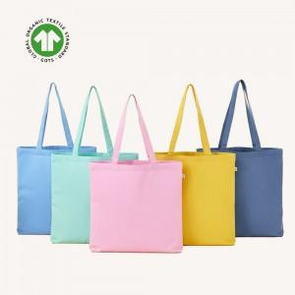

【상세/제작정보】 | <p><span style="font-size: 14pt;">※ 풀칼라인쇄 150*150mm 기준</span></p>

【인쇄/포장옵션】 | 실크, 풀칼라 / OPP(비닐)

【공급단가】 | 수량 | 50~ | 100~ | 300~ | 1,000~ | 3,000~
*VAT별도 | 단가 | 2,640원 | 2,460원 | 2,340원 | 2,280원 | 2,240원

【상품 URL】 | https://www.synergygift.co.kr:443/src/goods_detail.php?gdno=47106

